BugReport
BUG REPORT

NO. | DEFECT ID | DEFECT DESCRIPTION | TEST CASE ID | TESTER | PRIORITY | SEVERITY | NOTE | SCREENSHOT
1 | BUG-01 | Akun tetap berhasil dibuat dengan email yang tidak valid dan sistem menampilkan halaman dashboard. | TC-07 | Luqman Haries, Salsabila Bahhas | HIGH | HIGH | Bug yang ditemukan ketika email tidak memiliki domian tanpa titik/dot ("."), contoh: nama@email email tersebut dianggap valid sumber | 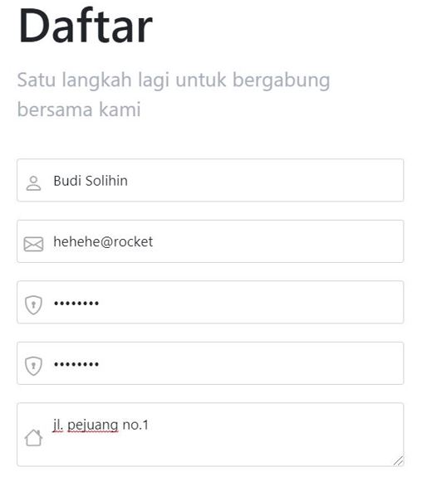 | Website menampilkan tampilan seperti yang ada di sebelah kanan (dashboard) | 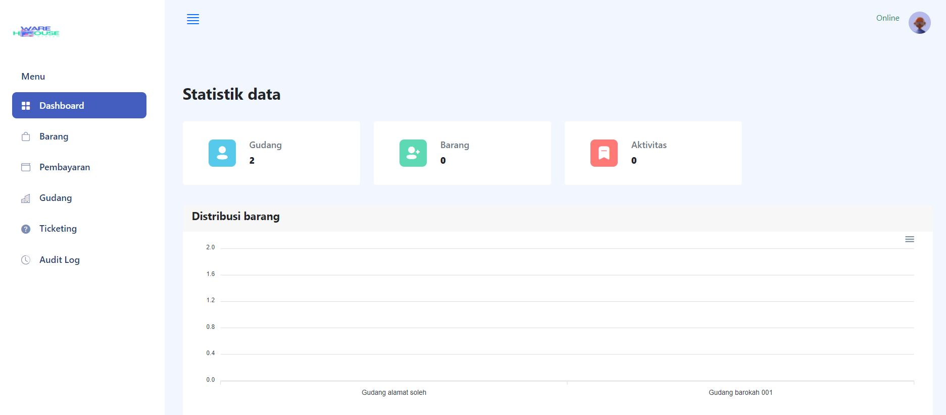
2 | BUG-02 | Akun tetap berhasil dibuat dengan tanggal lahir yang tidak terbatas dan sistem menampilkan halaman dashboard. | TC-13 | Luqman Haries, Salsabila Bahhas | MEDIUM | MEDIUM | Bug yang ditemukan ketika users registrasi dengan tanggal lahir melebihi tanggal sekarang dan berhasil melakukan registrasi kemudian mengakses dashboard. | 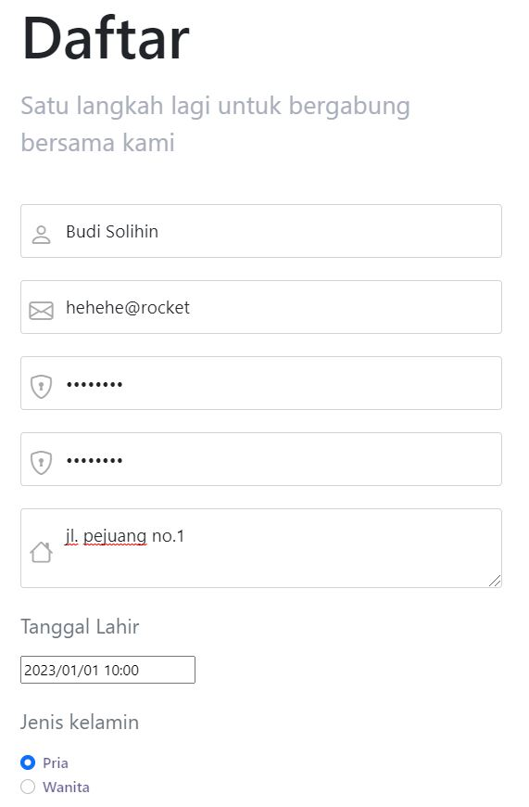 | Website menampilkan tampilan seperti yang ada di sebelah kanan (dashboard)

